FN_FG
Частота, 1/ год | Кол-во, чел | Частота, 1/ год | Ущерб, млн
5.00E-08 | 0 | 5.00E-08 | 5.76
1.90E-07 | 1 | 1.90E-07 | 8.64
7.60E-07 | 0 | 7.60E-07 | 1.47
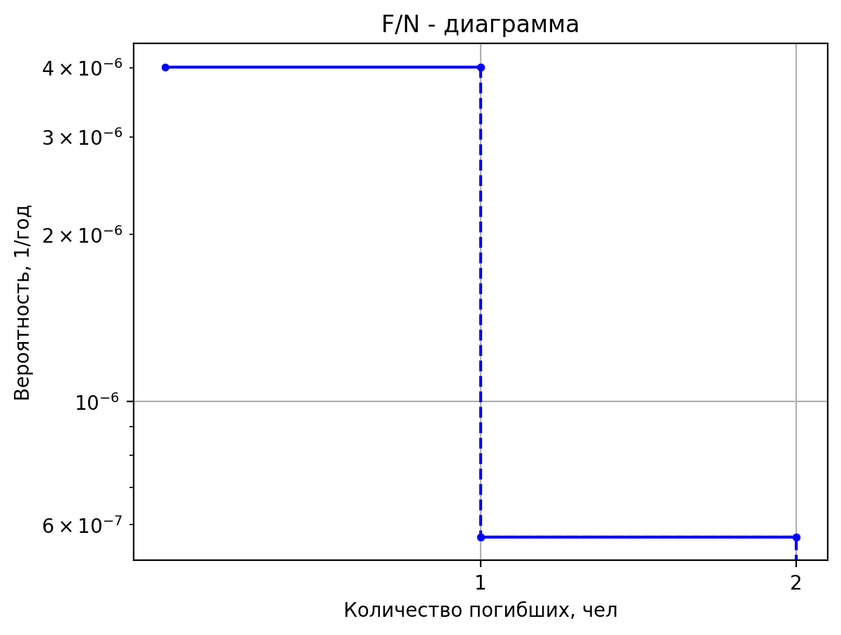
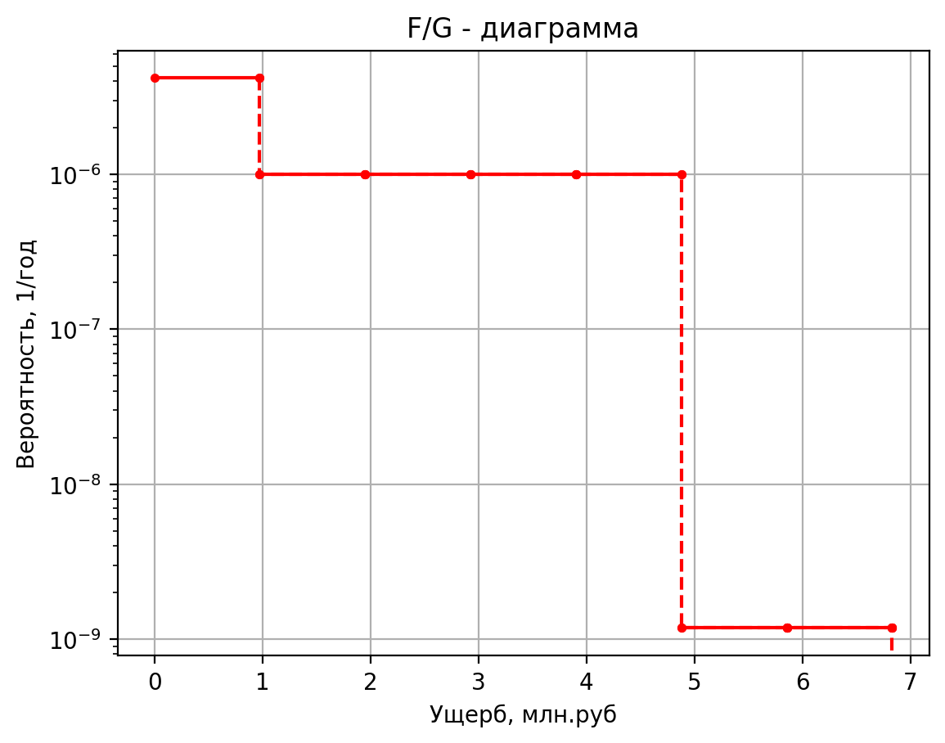
4.00E-07 | 0 | 4.00E-07 | 0.60
1.60E-06 | 0 | 1.60E-06 | 0.90
4.00E-07 | 0 | 4.00E-07 | 0.51
1.52E-06 | 0 | 1.52E-06 | 0.51
6.08E-06 | 0 | 6.08E-06 | 0.11
2.50E-05 | 0 | 2.50E-05 | 4.97
5.00E-08 | 0 | 5.00E-08 | 9.92
1.90E-07 | 1 | 1.90E-07 | 11.91
7.60E-07 | 0 | 7.60E-07 | 1.91
4.00E-07 | 0 | 4.00E-07 | 0.78
1.60E-06 | 0 | 1.60E-06 | 1.39
4.00E-07 | 0 | 4.00E-07 | 0.60
1.52E-06 | 0 | 1.52E-06 | 0.60
6.08E-06 | 0 | 6.08E-06 | 0.12
2.50E-05 | 0 | 2.50E-05 | 8.33
5.00E-08 | 0 | 5.00E-08 | 3.02
1.90E-07 | 1 | 1.90E-07 | 6.49
7.60E-07 | 0 | 7.60E-07 | 1.18
4.00E-07 | 0 | 4.00E-07 | 0.48
1.60E-06 | 0 | 1.60E-06 | 0.58
4.00E-07 | 0 | 4.00E-07 | 0.45
1.52E-06 | 0 | 1.52E-06 | 0.45
6.08E-06 | 0 | 6.08E-06 | 0.11
2.50E-05 | 0 | 2.50E-05 | 2.76
2.00E-07 | 1 | 2.00E-07 | 6.44
1.15E-07 | 2 | 1.15E-07 | 10.19
7.68E-08 | 0 | 7.68E-08 | 1.14
6.08E-07 | 0 | 6.08E-07 | 1.12
3.50E-07 | 0 | 3.50E-07 | 0.88
8.30E-08 | 0 | 8.30E-08 | 0.57
2.64E-07 | 0 | 2.64E-07 | 0.74
9.30E-06 | 0 | 9.30E-06 | 0.12
5.00E-08 | 0 | 5.00E-08 | 2.88
1.90E-07 | 1 | 1.90E-07 | 6.37
7.60E-07 | 0 | 7.60E-07 | 1.16
4.00E-07 | 0 | 4.00E-07 | 0.47
1.60E-06 | 0 | 1.60E-06 | 0.56
4.00E-07 | 0 | 4.00E-07 | 0.44
1.52E-06 | 0 | 1.52E-06 | 0.44
6.08E-06 | 0 | 6.08E-06 | 0.11
2.50E-05 | 0 | 2.50E-05 | 2.65
4.00E-06 | 1 | 4.00E-06 | 83.42
7.20E-06 | 3 | 7.20E-06 | 90.92
2.88E-05 | 0 | 2.88E-05 | 62.40
4.00E-05 | 0 | 4.00E-05 | 12.43
1.80E-05 | 0 | 1.80E-05 | 9.63
3.42E-04 | 0 | 3.42E-04 | 9.31
4.00E-06 | 1 | 4.00E-06 | 27.68
7.20E-06 | 2 | 7.20E-06 | 31.43
2.88E-05 | 0 | 2.88E-05 | 18.55
4.00E-05 | 0 | 4.00E-05 | 4.07
1.80E-05 | 0 | 0.000018 | 3.0474730175
3.42E-04 | 0 | 0.000342 | 2.7316199887
3.15E-06 | 1 | 0.00000315 | 5.15038184
2.99E-06 | 0 | 2.9925E-06 | 1.3888480323
5.69E-05 | 0 | 5.68575E-05 | 1.0357122558
7.35E-06 | 0 | 0.00000735 | 0.424119776
6.98E-06 | 0 | 6.9825E-06 | 0.42331432
1.33E-04 | 0 | 0.0001326675 | 0.10380658
6.00E-07 | 1 | 0.0000006 | 5.13622388
5.70E-07 | 0 | 0.00000057 | 1.377543078
1.08E-05 | 0 | 0.00001083 | 1.0345962887
1.40E-06 | 0 | 0.0000014 | 0.421996082
1.33E-06 | 0 | 0.00000133 | 0.421643695
2.53E-05 | 0 | 0.00002527 | 0.1036395175
6.00E-07 | 1 | 0.0000006 | 5.13622388
5.70E-07 | 0 | 0.00000057 | 1.377543078
1.08E-05 | 0 | 0.00001083 | 1.0345962887
1.40E-06 | 0 | 0.0000014 | 0.421996082
1.33E-06 | 0 | 0.00000133 | 0.421643695
2.53E-05 | 0 | 0.00002527 | 0.1036395175
4.50E-07 | 1 | 0.00000045 | 5.13622388
4.28E-07 | 0 | 4.275E-07 | 1.377543078
8.12E-06 | 0 | 8.1225E-06 | 1.0345962887
1.05E-06 | 0 | 0.00000105 | 0.421996082
9.97E-07 | 0 | 9.975E-07 | 0.421643695
1.90E-05 | 0 | 1.89525E-05 | 0.1036395175
1.50E-07 | 1 | 0.00000015 | 5.26364552
1.43E-07 | 1 | 1.425E-07 | 5.2290440968
2.71E-06 | 0 | 2.7075E-06 | 1.0446367674
3.50E-07 | 0 | 0.00000035 | 0.441109328
3.32E-07 | 0 | 3.325E-07 | 0.43667932
6.32E-06 | 0 | 6.3175E-06 | 0.10514308
4.00E-05 | 1 | 0.00004 | 5.46288184
2.30E-05 | 1 | 0.00002304 | 5.46288184
1.54E-05 | 0 | 0.00001536 | 1.0373046
1.22E-04 | 0 | 0.0001216 | 1.03586496
7.00E-05 | 0 | 0.00007 | 0.736619776
1.66E-05 | 0 | 0.0000166 | 0.424119776
5.28E-05 | 0 | 0.0000528 | 0.44043026
1.86E-03 | 0 | 0.0018606 | 0.10403319
6.00E-07 | 1 | 0.0000006 | 5.13622388
5.70E-07 | 1 | 0.00000057 | 5.127543078
1.08E-05 | 0 | 0.00001083 | 1.0345962887
1.40E-06 | 0 | 0.0000014 | 0.421996082
1.33E-06 | 0 | 0.00000133 | 0.421643695
2.53E-05 | 0 | 0.00002527 | 0.1036395175
3.38E-05 | 0 | 0.00003378 | 1.5325228
6.76E-06 | 0 | 0.000006756 | 1.4932648746
1.28E-04 | 0 | 0.000128364 | 1.0461134366
2.25E-04 | 0 | 0.0002252 | 0.44394092
4.50E-05 | 0 | 0.00004504 | 0.43805223118
8.56E-04 | 0 | 0.00085576 | 0.1053545155
1.22E-05 | 0 | 0.00001218 | 1.46645232
2.44E-06 | 0 | 0.000002436 | 1.4409346685
4.63E-05 | 0 | 0.000046284 | 1.0409112338
8.12E-05 | 0 | 0.0000812 | 0.434030348
1.62E-05 | 0 | 0.00001624 | 0.43020270027
3.09E-04 | 0 | 0.00030856 | 0.10457418507
4.00E-07 | 1 | 0.0000004 | 5.41096932
2.30E-07 | 1 | 2.304E-07 | 5.41096932
1.54E-07 | 0 | 1.536E-07 | 1.03175455
1.22E-06 | 0 | 0.000001216 | 1.03163458
7.00E-07 | 0 | 0.0000007 | 0.728832898
8.30E-08 | 0 | 0.000000083 | 0.417188695
5.28E-07 | 0 | 0.000000528 | 0.417088013
1.86E-05 | 0 | 0.000018606 | 0.1031926845
4.00E-07 | 1 | 0.0000004 | 5.41096932
2.30E-07 | 1 | 2.304E-07 | 5.41096932
1.54E-07 | 0 | 1.536E-07 | 1.03175455
1.22E-06 | 0 | 0.000001216 | 1.03163458
7.00E-07 | 0 | 0.0000007 | 0.728832898
8.30E-08 | 0 | 0.000000083 | 0.417188695
5.28E-07 | 0 | 0.000000528 | 0.417088013
1.86E-05 | 0 | 0.000018606 | 0.1031926845
1.00E-07 | 1 | 0.0000001 | 5.7366024
1.80E-07 | 1 | 0.00000018 | 6.370899
7.20E-07 | 0 | 0.00000072 | 1.0665685
1.00E-06 | 0 | 0.000001 | 0.77767786
4.50E-07 | 0 | 0.00000045 | 0.56032235
8.55E-06 | 0 | 0.00000855 | 0.108422775
1.00E-07 | 1 | 0.0000001 | 5.63277736
1.80E-07 | 1 | 0.00000018 | 6.0677236
7.20E-07 | 0 | 0.00000072 | 1.0554684
1.00E-06 | 0 | 0.000001 | 0.762104104
4.50E-07 | 0 | 0.00000045 | 0.51484604
8.55E-06 | 0 | 0.00000855 | 0.10675776
2.00E-05 | 1 | 0.00002 | 5.41332898
1.15E-05 | 2 | 0.00001152 | 9.16332898
7.68E-06 | 0 | 0.00000768 | 1.032006825
6.08E-05 | 0 | 0.0000608 | 1.03182687
1.54E-04 | 0 | 0.000154 | 0.416686847
3.65E-05 | 0 | 0.00003652 | 0.4173664505
1.16E-04 | 0 | 0.00011616 | 0.4187256575
4.09E-03 | 0 | 0.00409332 | 0.10323852375
1.66E-05 | 1 | 0.00001656 | 5.40860966
9.54E-06 | 1 | 9.53856E-06 | 5.40860966
6.36E-06 | 0 | 6.35904E-06 | 1.031502275
5.03E-05 | 0 | 5.03424E-05 | 1.03144229
1.93E-05 | 0 | 0.00001932 | 0.728478949
4.58E-06 | 0 | 4.5816E-06 | 0.4166585525
1.46E-05 | 0 | 1.45728E-05 | 0.4166585525
5.14E-04 | 0 | 0.0005135256 | 0.10316284125
1.29E-04 | 1 | 0.00012858 | 11.5120252
2.57E-05 | 1 | 0.000025716 | 10.177255735
4.89E-04 | 0 | 0.000488604 | 1.5366068458
6.43E-04 | 0 | 0.0006429 | 1.37836628
1.29E-04 | 0 | 0.00012858 | 1.1781508603
2.44E-03 | 0 | 0.00244302 | 0.17892852686
4.00E-06 | 0 | 0.000004 | 1.34846932
7.20E-06 | 0 | 0.0000072 | 1.3475621752
2.88E-05 | 0 | 0.0000288 | 1.0349756967
4.00E-05 | 0 | 0.00004 | 0.103832898
1.80E-05 | 0 | 0.000018 | 0.10437960126
3.42E-04 | 0 | 0.000342 | 0.10369111269

Частоты аварий
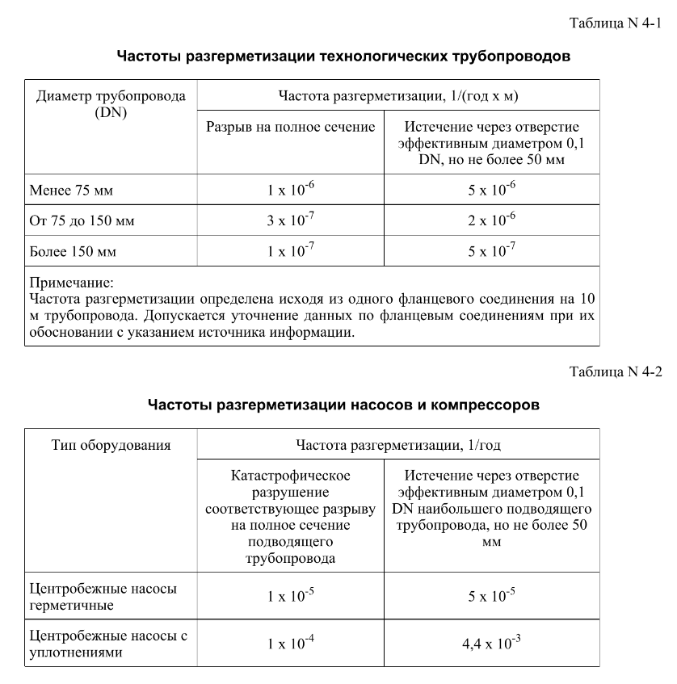
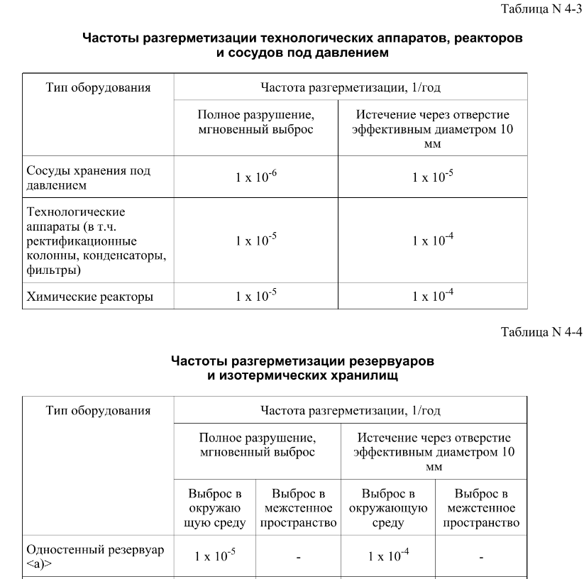
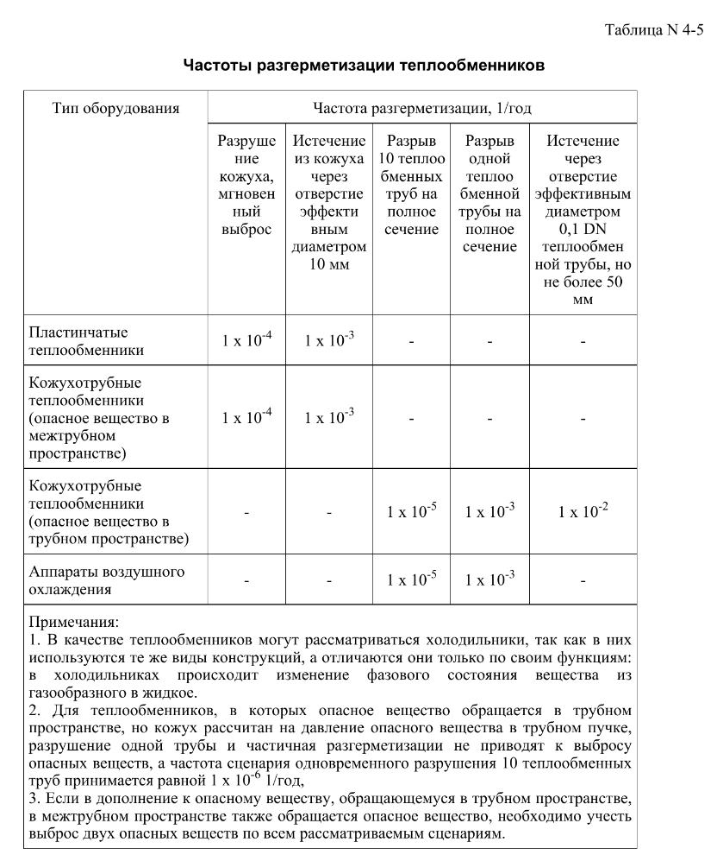
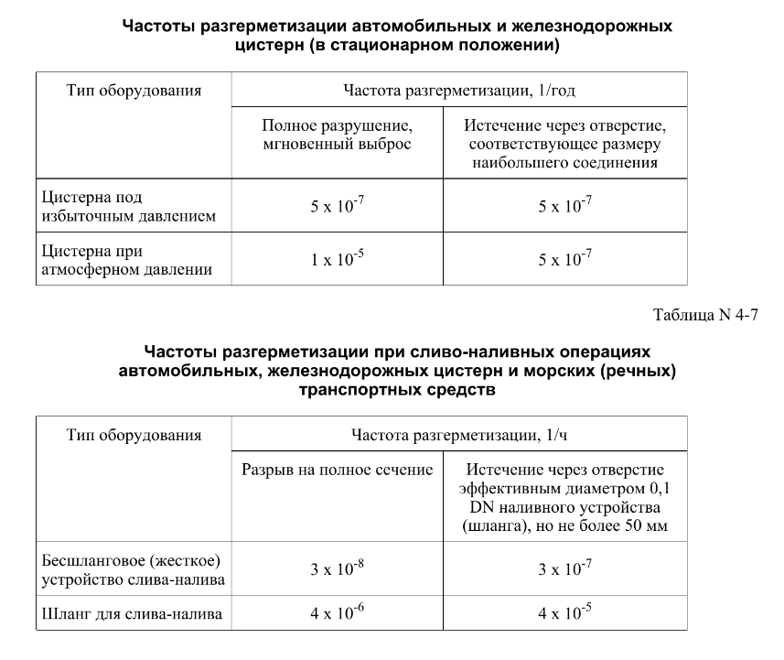

дБR, ppm

при горении 1 тонны нефти
№, п/п | Загрязняющее вещество | Норматив платы, руб./т (Hi) | Коэффициент особой охраны. (Кохр) | Коэффициент Кин | Масса выброса, т | Сумма ущерба, руб.
1 | Оксид углерода (СО)* | 5000 | 1.08 | 0.10042 | 0.798 | 432.7
2 | Оксиды азота (NОx)* | 64289 | 1.08 | 0.10042 | 0.066 | 460.2
3 | Оксиды серы (SO2)** | 10723 | 1.08 | 0.10042 | 0.26 | 302.4
4 | Сероводород (H2S)* | 50000 | 1.08 | 0.10042 | 0.001 | 5.4
5 | Сажа (С)** | 50000 | 1.08 | 0.10042 | 1.615 | 8757.6
6 | Синильная кислота (НСN)* | 50000 | 1.08 | 0.10042 | 0.01 | 54.2
8 | Формальдегид (HCHO)* | 50000 | 1.08 | 0.10042 | 0.01 | 54.2
9 | Органич. к-ты (на СН3СООН)* | 93.5 | 1.08 | 0.10042 | 0.14 | 1.4
 |  |  |  | Итого с 1 т нефти |  | 10068.2

№, п/п | Загрязняющее вещество | Норматив платы, руб./т (Hi) | Коэффициент особой охраны. (Кохр) | Коэффициент Кин | Масса выброса, т | Сумма ущерба, руб. |  |  |  | при расчете ущерба от загрязнения почвы при расчете ущерба принимались следующие коэффициенты СЗ =1,5 (степень загрязнения), Kr = 1 (показатель в зависимости от глубины загрязнения), Кисх=1,6 (показатель в зависимости от кат.земель и целевого назначения), Тх = 500 руб/м2 (расценка для исчисления размера вреда). Итого за 1 м2: 1200 руб.
1 | Углеводороды С1-С5 | 12292 | 1.08 | 0.10042 | 1 | 1333.1



 |  |  |  |  |  |  | Риск индивидуальный, 1/год | Риск, дБR | Риск, ppm
 |  |  |  |  |  |  | 0.0195 | 20 | 19500

